Table
Môn học | Chi tiết MH | Ngành | Bộ Môn |  | Hệ | Tiến trình | Khóa | Tài khoản
Mã MH | Mã MH | Mã Ngành | Mã BM |  | Mã hệ | Mã Ngành | Mã khóa | Tên đăng nhập
Tên MH | Mã hệ | Tên Ngành | Tên BM |  | Tên hệ | Mã môn | Tên khóa | Mật khẩu
 | Mã ngành |  |  |  |  | Mã khóa | Số TC
 | Mã khóa |  |  |  |  | Học kỳ
 | Mã BM
 | Số tiết lý thuyết |  |  | Bàng chi tiết môn học là trung gian giữa các liên kết N-N
 | Số tiết thực hành |  |  | Chương trình dành cho tất cả đều xem được không cần tài khoản. Chỉ có admin mới cần đăng nhập để chỉnh sửa
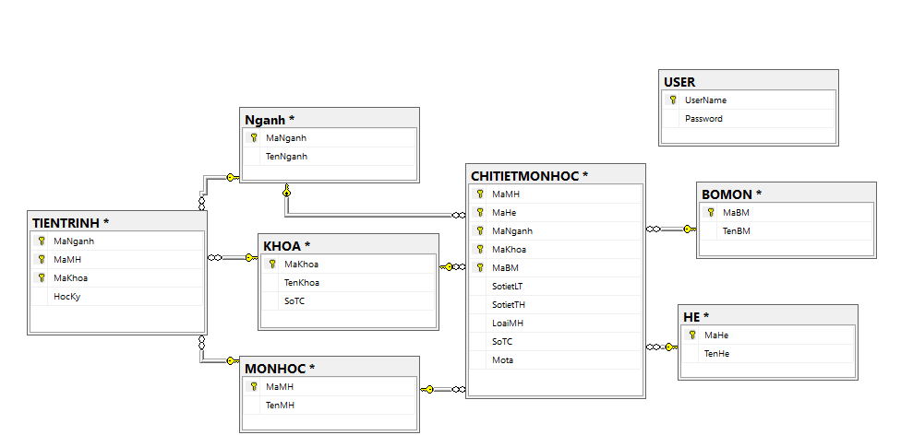
 | Mô tả
 | Loại
 | Số TC

